상품제안서
에코너 타워멀티탭 전선형 1.8m | 상품코드: S46258

 |  |  |  |  |  |  | 02-713-8555 | www.synergygift.co.kr
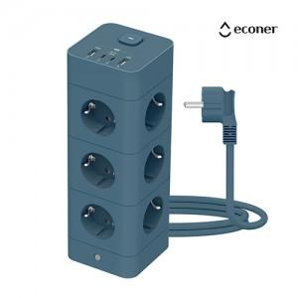 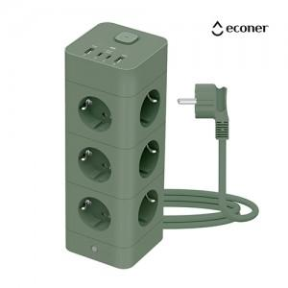 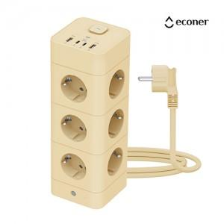

【상세/제작정보】

【인쇄/포장옵션】 | 실크, 레이저, 풀칼라 / 포장지포장

【공급단가】 | 수량 | 10~ | 50~ | 100~ | 300~ | 500~
*VAT별도 | 단가 | 35,800원 | 32,500원 | 31,200원 | 29,600원 | 28,500원

【상품 URL】 | https://www.synergygift.co.kr:443/src/goods_detail.php?gdno=46258

